Sheet1
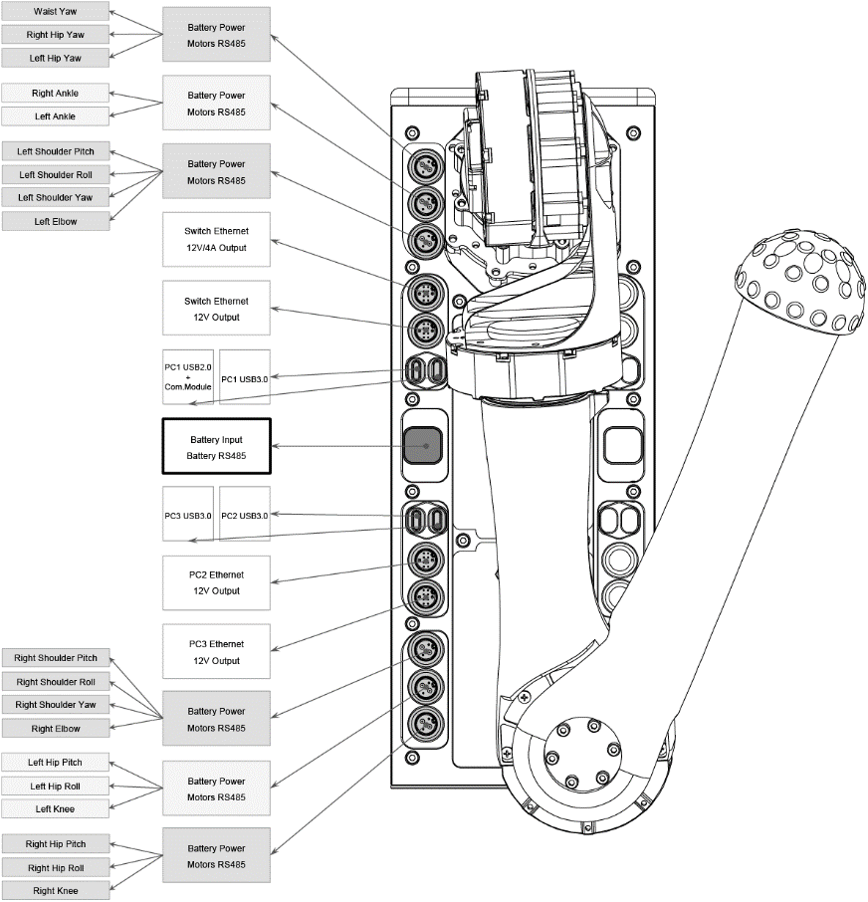
온보드 컴퓨터
 | 모션제어컴퓨팅 유닛(pc1) | 개발 컴퓨팅 유닛(pc2,pc3)
모델 | i5-1235U | i7-1255U / i7-1265U
코어 개수 | 10 | 10
스레드 개수 | 12 | 12
최대 터보 주파수 | 4.40GHz | 4.70GHz 및 4.80GHz
메모리 8GB | 16GB 및 32GB
메모리 유형 | LPDDR5 5200MT/s(이중 채널) | LPDDR5 5200MT/s(이중 채널)
캐시 | 12MB Intel® 스마트 캐시 | 12MB Intel® 스마트 캐시
저장소 | 500GB 이상 | 500GB 이상
인텔® 그래픽 처리 장치 | 없음 | 6
GPU | Intel® Iris® Xe 그래픽 적격 | Intel® Iris® Xe 그래픽 적격
GPU의 최대 동적 주파수 | 1.20GHz | 1.20GHz
가우스와 신경 가속기 | 3.0 | 3.0
인텔® 딥 러닝 부스트 | 예 | 예
인텔® Adaptix™ 기술 | 예 | 예
인텔® 하이퍼스레딩 기술 | 예 | 예
명령어 세트 | 64bit | 64bit
OpenGL | 4.6 | 4.6
OpenCL | 3.0 | 3.0
다이렉트X | 12.1 | 12.1
IP 주소 | 접근 불가 | 192.168.123.162/163
H1 개발 가이드 및 조작 | https://support.unitree.com/home/en/H1_developer/About_H1
페이지에서 언어를 영어로 선택하시고 웹 자체에서 영어를 한국어로 변역하시면 됩니다.

